Table 1
EL VALLE
SER VICIO REGIONAL DE SALUD
HOSPITAL REGIONAL TAIWAN 19 DE MARZO
Estados Financieros Al 31 de MAYO 2026
EL VALLE
Mayo, 2026 Azua de Compostela R D República Dominicana


Hospital Regional Taiwán 19 de Marzo EStado de Situación Financiera Al 31 de Mayo 2026 (Valores en RD$)
Activos
Activos corrientes Efectivo y equivalentes de efectivo (Nota 1) | 9,525,119.09
Cuenta por cobrar a corto plazo (Nota 2) | 7,630,682.39
Inventarios (Nota 3) | 8,209,884.84
Total activos corrientes | 25,365,686.32
Total activos | 25,365,686.32
Pasivos
Pasivos corrientes
Cuentas por pagar a corto plazo (Nota ) | 88,133,638.44
Retenciones y acumulaciones por pagar (Nota ) | 0.00
Total pasivos corrientes
Total pasivos | 88,133,658.44
Activos Netos/Patrimonio (Nota 4 ) Patrimonio | (54,452,272.88)
Resultados positivos (ahorro) / negativo (desahorro) | (8,315,679.24)
Total activos netos/patrimonio | (62,767,952.12)
Total pasivos y activos netos/patrimonio | 25,365,686.32

Table 2
Hospital Regional Taiwán 19 de Marzo Estado de Rendimiento Financiero Del ejercicio terminado al 31 de Mayo del 2026 (Valores en RD$)
Ingresos (Nota 5) Transferencias Recargos, multas y otros ingresos Total ingresos Gastos (Notas 6, 7 y 8) Sueldos, salarios y beneficios a empleados Suministros y materiales para consumo Gastos financieros Total gastos Resultados positivos (ahorro) / negativo (desahorro) | 8,054,966.29 0.00 8,054,966.29 10,342.37 16,076,484.62 283,818.54 16,370,645.53 (8,315,679.24)

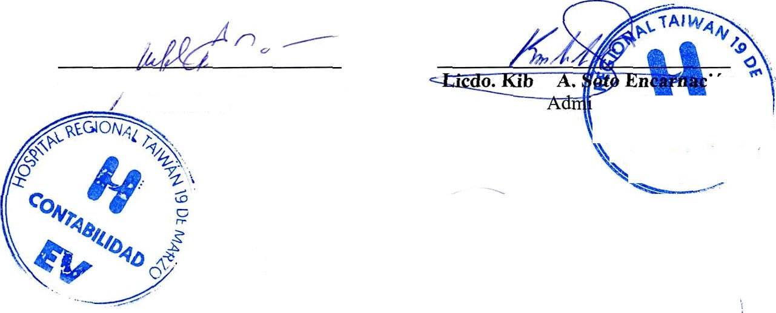
Leda. Mercedes Acevedo Ciprian
Contadora
er
JstradoG
Dra. Serma Ruth Soriano Agramo te
Directora
HOSPITAL REGIONAL TAIWAN 19 DE MARZO Firmas a los Estados Financieros Del ejercicio terminado al 31 de mayo de 2026

Table 5
Inventarios
Un detalle de las partidas de inventario al 31 de mayo 2026 es como sigue:
Nota: 3
Descripción |  | Monto
Inventario de Útiles y Suministro de Oficina |  | 1,285,547.54
Inventario Medicamentos |  | 3,325,959.58
Inventario de Material Med. Quirúrgicos |  | 3,598,377.72
Total Inventario |  | 8,209,884.84
8. Activos Netos/Patrimonio
Al 31 de mayo 2026 la composición de los activos netos / patrimonio de SRS es como sigue:
Nota: 4
Capital | 54,452,272.88
Resultados positivos (ahorro)/negativo (desahorro) | (8,315,679.24)
Resultado acumulado Total Patrimonio Neto | (62,767,952.12)
9. Ingresos
Un detalle de los ingresos por transferencias al 31 de mayo 2026 es como sigue:
Detalle
Nota: 5

Ingresos con Contraprestación de Servicios |  |  | Monto
Venta de Servicios |  |  | 8,054,966.29
Sub-Total |  |  | 8,054,966.29

Total

Table 7

Donaciones a Gobiernos Exranjeros
Total Gastos Generales | 16.370.645.53
12. Gastos financieros Un detalle de los gastos financieros al 31 de mayo 2026 es como sigue:
Nota: 8

Gastos Financiero
Comisiones y gastos bancarios |  | 283,818 54

